FID ASCENDENTE
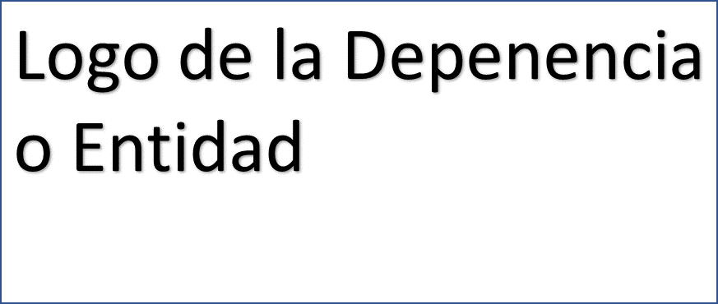

Ficha de Indicador de Desempeño. FID 2024
CLAVE Y NOMBRE DEL INDICADOR
Indicador IGCU: Índice General de Competitividad Urbana
NOMBRE DEL PROGRAMA PRESUPUESTARIO ANUAL (PPA) |  |  |  | UNIDAD RESPONSABLE |  | NIVEL DE LA MIR QUE ATIENDE EL INDICADOR
xxxxxxx |  |  |  | xxxxxx |  | FIN
Clave y nombre de la Estrategia del PMD a la que se alinea el Indicador. |  |  |  | Clave y nombre de la Línea de Acción del PMD a la que se alinea el Indicador.
2.0 | Implementar acciones que permitan cerrar las brechas de la desigualdad social y reactiven la economía diversificándola y contribuyan a reducir la exclusión social, fortalecer y mejorar la calidad de vida de las familias |  |  | 2.1.1 a 2.5.3 | Todas las Estrategias y Líneas de Acción del PMD actualizado
Seleccionar los Criterios CREMAA que cumple el Indicador.
Claridad. | Relevancia. |  | Economía. | Monitoreable | Adecuado. | Aportación Marginal.
( SÍ ) | ( SÍ ) |  | ( SÍ ) | ( SÍ ) | ( SÍ ) | ( SÍ )
Seleccionar una de las Dimensiones que mide el Indicador. |  |  |  |  | Seleccionar el Tipo de indicador.
Eficiencia. | Eficacia. |  | Calidad. | Economía. | Estratégico. | Gestión.
( ) | ( ) |  | ( SÍ ) | ( ) | ( SÍ ) | ( )
Seleccionar el compartamiento del Indicador hacia la meta (ascendente o descendente) |  |  |  | Tipo de valor de la meta.
Ascendente |  | Descendente |  | Absoluta |  | Relativa
( ) |  | ( SÍ ) |  | ( SÍ ) |  | ( )
Definición del indicador.
"El Índice General de Competitividad Urbana (ICU) mide la capacidad de las ciudades para generar, atraer y retener talento e inversión. Una ciudad competitiva es aquella que maximiza la productividad y el bienestar de sus habitantes. Esto significa que este Índice, a diferencia de otros, evalúa las capacidades estructurales de las ciudades que permiten alcanzar dichos objetivos. Proporciona la posición que ocupa la ciudad de Cancún respecto a otras ciudades con poblaciones entre 500 mil y 1 millón de habitantes."
Ecuación del Método de cálculo del indicador.
"METODO DE CÁLCULO IGCU: Índice General de competitividad Urbana La posición la proporciona el Instituto Mexicano para la Competitivida d (IMCO) con base a la ponderación de 10 subíndices: VARIABLES: Derecho, Medio ambiente, Sociedad, Sistema político, Gobiernos, Mercado de trabajo, Economía, Infraestructura, Apertura Internacional, Innovación
Unidad de medida del Indicador |  |  |  | Frecuencia de medición del Indicador
Posición |  |  |  | Anual
Línea base |  |  |  | Meta
Valor Absoluto |  | Año |  | Valor Absoluto | Valor Relativo | Año
Posición 5 |  | 2023 |  | Posición 4 | -20.00% | 2024 | -20
Parámetros de semaforización
ascendente |  |  |  | descendente ( estos parametros podrán variar de acuerdo al indicador)
verde (aceptable) |  |  | amarillo (con riesgo) |  | rojo (crítico)
menor o igual a 0% valor <= 0% |  |  | entre 0% y 15% 0%< valor <15% |  | mayor o igual a 15% valor >= 15%
Medio de Verificación del Indicador
https://imco.org.mx/indices/indice-de-competitividad-urbana-2023/
SEGUIMIENTO TRIMESTRAL Y ACUMULADO ANUAL DE AVANCE EN CUMPLIMIENTO DE METAS (%)
TRIMESTRE 1 | TRIMESTRE 2 | TRIMESTRE 3 | TRIMESTRE 4 | ANUAL | MINIGRAFICAS
25.00% | NO DISPONIBLE | NO DISPONIBLE | NO DISPONIBLE | 25.00%
Características de las Variables del indicador
Siglas del numerador |  |  |  | Descripción de las siglas del numerador
ICGU |  |  |  | Índice General de Competitividad Urbana
Fuente de Información del numerador |  |  |  | Unidad de Medida del numerador
IMCO |  |  |  | Posición
Siglas del denominador |  |  |  | Descripción de las siglas del denominador
ICGU |  |  |  | Índice General de Competitividad Urbana
Fuente de Información del denominador |  |  |  | Unidad de Medida del denominador
IMCO |  |  |  | Posición
Nombre del responsable del diseño del Indicador
Enrique Encalada Sánchez
Unidad administrativa del responsable |  |  |  | Puesto del responsable
Dirección de Planeación |  |  |  | Director
Correo electrónico del responsable |  |  |  | Teléfono del responsable
enried@hotmail.com |  |  |  | 9982154328

Firma del Responsable

